상품제안서
크라프트 메모패드(떡메모+5색플래그) | 상품코드: F12772

 |  |  |  |  |  |  | 02-412-0044 | www.easy1.co.kr
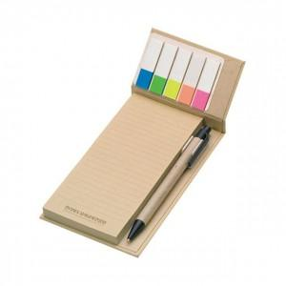 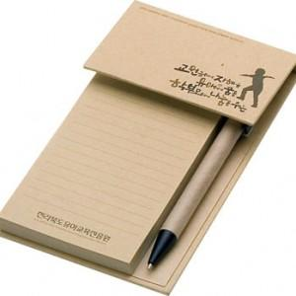 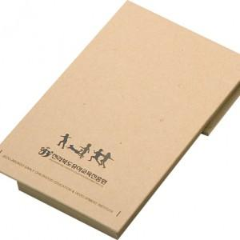

【상세/제작정보】 | .

【인쇄/포장옵션】 | 실크, 풀칼라 / OPP(비닐)

【공급단가】 | 수량 | 1,000~ | 2,000~ | 3,000~ | 5,000~ | 10,000~
*VAT별도 | 단가 | 1,760원 | 1,690원 | 1,630원 | 1,560원 | 1,520원

【상품 URL】 | https://dev.easy1.co.kr:443/src/goods_detail.php?gdno=12772

